GNA Transformadas inversas
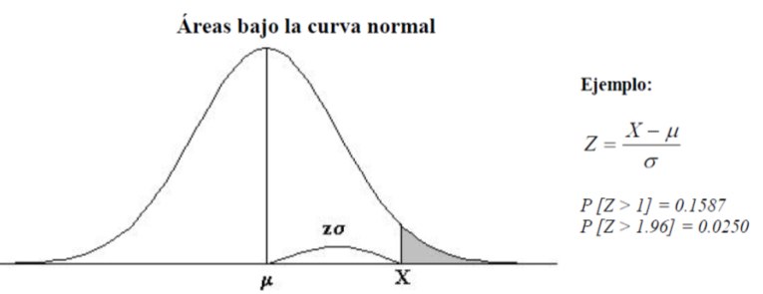
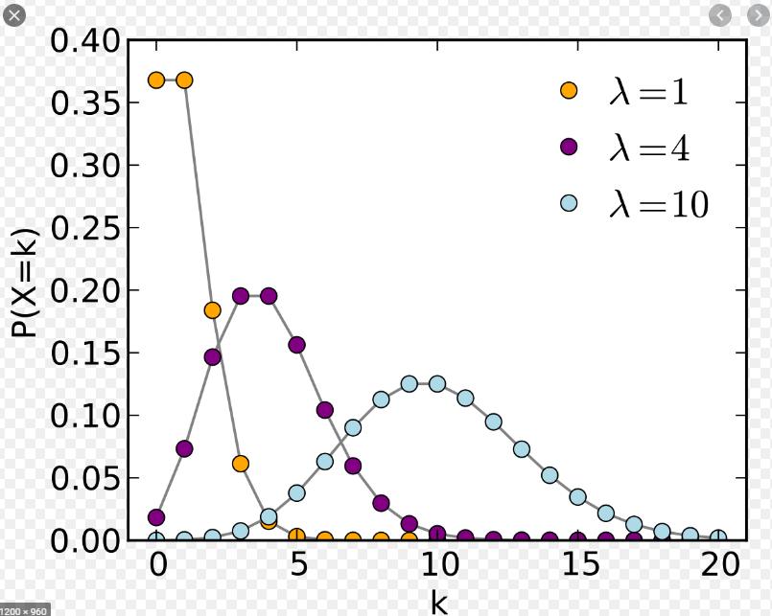
Poisson ( tasas de arribos = tiempo entre arribos)
 |  |  |  | Arribo de piezas desde otro proceso
 | λ: | Unidades / hora | 1/λ: | 2 minutos entre piezas
 | r: | random | λ: | 0.5 piezas por minuto (piezas entre minutos)

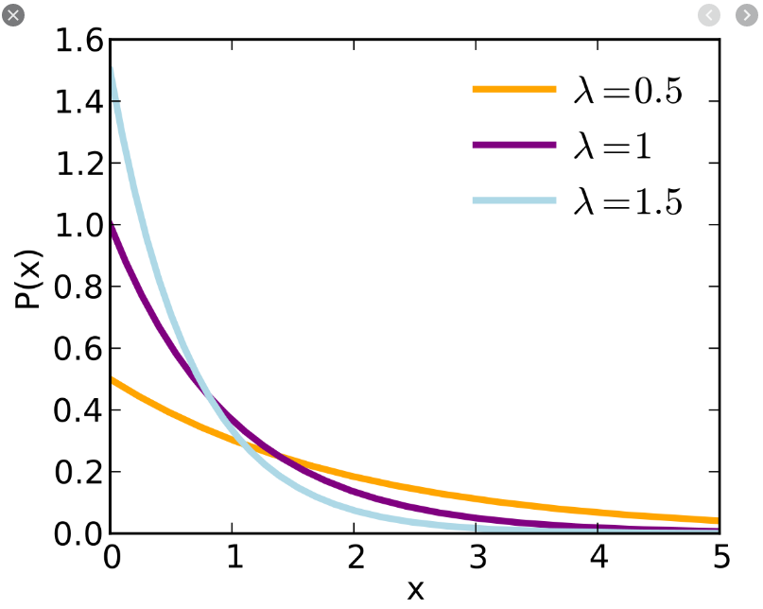
Exponencial (tiempos de servicios)
 |  |  |  | Tiempo de atención de una persona
 | μ: | Unidades / hora | 1/μ: | 2 minutos por persona
 | r: | random | μ: | 0.5 personas por minuto (personas entre minutos)

Uniforme
 | a | limite inferor
 | b | limite superior
 | r: | random
Normal
X= µ ± Z*σ
 | μ: | media
 | σ: | desviación estándar
 | z: | parametro de tabla
 | r: | random

Para obtener Z desde un número aleatorio, hay que tener en cuenta si el número aleatorio es mayor o menor a 0.5. Si es 0,0010, entonces Z es -3.09, pero si el número aleatorio es 0,9990, entonces Z es 3.09. Para calcular este último hay que hacer 1-0,9990= 0,0010, obtener Z=3,09.

GNA Método Multiplicativo
Ejemplo
X(i+1) = 13X+65 , módulo 100
1º Se escoje el valor de la semilla, se multiplica por 13 y se suma 65. El resultado es 520.
2º Por ser el modulo 100 se toman los ultimos 2 valores y se utiliza como número ramdom.
3º Se utiliza ese número ramdom como semilla del siguiente cálculo.
4º cuando el primer ramdom se repite, entonces se debe cambiar de semilla, porque se vuelve a repetir la secuencia.

Semilla | 35 |  |  | Semilla | 28.00 |  |  | Semilla | 43.00 |  |  | Semilla | 21.00
Cálculo | Nº | Nº Random |  | Cálculo | Nº | Nº Random |  | Cálculo | Nº | Nº Random |  | Cálculo | Nº | Nº Random
520 | 20 | 0.20 | 1 | 429.00 | 29 | 0.29 | 1 | 624.00 | 24 | 0.24 | 1 | 338.00 | 38 | 0.38 | 1
325 | 25 | 0.250 | 2 | 442.00 | 42 | 0.42 | 2 | 377.00 | 77 | 0.77 | 2 | 559.00 | 59 | 0.59 | 2
390 | 90 | 0.90 | 3 | 611.00 | 11 | 0.11 | 3 | 1066.00 | 66 | 0.66 | 3 | 832.00 | 32 | 0.32 | 3
1235 | 35 | 0.35 | 4 | 208.00 | 08 | 0.08 | 4 | 923.00 | 23 | 0.23 | 4 | 481.00 | 81 | 0.81 | 4
520 | 20 | 0.20 |  | 169.00 | 69 | 0.69 | 5 | 364.00 | 64 | 0.64 | 5 | 1118.00 | 18 | 0.18 | 5
325 | 25 | 0.25 |  | 962.00 | 62 | 0.62 | 6 | 897.00 | 97 | 0.97 | 6 | 299.00 | 99 | 0.99 | 6
390 | 90 | 0.90 |  | 871.00 | 71 | 0.71 | 7 | 1326.00 | 26 | 0.26 | 7 | 1352.00 | 52 | 0.52 | 7
1235 | 35 | 0.35 |  | 988.00 | 88 | 0.88 | 8 | 403.00 | 03 | 0.03 | 8 | 741.00 | 41 | 0.41 | 8
520 | 20 | 0.20 |  | 1209.00 | 09 | 0.09 | 9 | 104.00 | 04 | 0.04 | 9 | 598.00 | 98 | 0.98 | 9
325 | 25 | 0.25 |  | 182.00 | 82 | 0.82 | 10 | 117.00 | 17 | 0.17 | 10 | 1339.00 | 39 | 0.39 | 10
390 | 90 | 0.90 |  | 1131.00 | 31 | 0.31 | 11 | 286.00 | 86 | 0.86 | 11 | 572.00 | 72 | 0.72 | 11
1235 | 35 | 0.35 |  | 468.00 | 68 | 0.68 | 12 | 1183.00 | 83 | 0.83 | 12 | 1001.00 | 01 | 0.01 | 12
520 | 20 | 0.20 |  | 949.00 | 49 | 0.49 | 13 | 1144.00 | 44 | 0.44 | 13 | 78.00 | 78 | 0.78 | 13
325 | 25 | 0.25 |  | 702.00 | 02 | 0.02 | 14 | 637.00 | 37 | 0.37 | 14 | 1079.00 | 79 | 0.79 | 14
390 | 90 | 0.90 |  | 91.00 | 91 | 0.91 | 15 | 546.00 | 46 | 0.46 | 15 | 1092.00 | 92 | 0.92 | 15
1235 | 35 | 0.35 |  | 1248.00 | 48 | 0.48 | 16 | 663.00 | 63 | 0.63 | 16 | 1261.00 | 61 | 0.61 | 16
520 | 20 | 0.20 |  | 689.00 | 89 | 0.89 | 17 | 884.00 | 84 | 0.84 | 17 | 858.00 | 58 | 0.58 | 17
325 | 25 | 0.25 |  | 1222.00 | 22 | 0.22 | 18 | 1157.00 | 57 | 0.57 | 18 | 819.00 | 19 | 0.19 | 18
390 | 90 | 0.90 |  | 351.00 | 51 | 0.51 | 19 | 806.00 | 06 | 0.06 | 19 | 312.00 | 12 | 0.12 | 19
1235 | 35 | 0.35 |  | 728.00 | 28 | 0.28 | 20 | 143.00 | 43 | 0.43 | 20 | 221.00 | 21 | 0.21 | 20
520 | 20 | 0.20 |  | 429.00 | 29 | 0.29 |  | 624.00 | 24 | 0.24 |  | 338.00 | 38 | 0.38
325 | 25 | 0.25 |  | 442.00 | 42 | 0.42 |  | 377.00 | 77 | 0.77 |  | 559.00 | 59 | 0.59
390 | 90 | 0.90 |  | 611.00 | 11 | 0.11 |  | 1066.00 | 66 | 0.66 |  | 832.00 | 32 | 0.32
1235 | 35 | 0.35 |  | 208.00 | 08 | 0.08 |  | 923.00 | 23 | 0.23 |  | 481.00 | 81 | 0.81

GNA Método Midsquare
Proceso
1º Se escoje el valor de la semilla, ejemplo 1879. En este caso de 4 números.
2º Se eleva la semilla al cuadrado.
3º Si el valor del resultado, es "par" y con un largo suficiente para para tener "4 dígitos centrados", se le agrega un cero a lo izquierda y luego se extrae el valor del medio.

 |  | Semilla
Semilla^2 | Nº Central | Nº Random
 | xxxx | 1879
3530641 | 03530641 | 5306 | 1
28153636 | 28153636 | 1536 | 2
2359296 | 02359296 | 3592 | 3
12902464 | 12902464 | 9024 | 4
81432576 | 81432576 | 4325 | 5
18705625 | 18705625 | 7056 | 6
49787136 | 49787136 | 7871 | 7
61952641 | 61952641 | 9526 | 8
90744676 | 90744676 | 7446 | 9
55442916 | 55442916 | 4429 | 10
19616041 | 19616041 | 6160 | 11
37945600 | 37945600 | 9456 | 12
89415936 | 89415936 | 4159 | 13
17297281 | 17297281 | 2972 | 14
8832784 | 08832784 | 8327 | 15
69338929 | 69338929 | 3389 | 16
11485321 | 11485321 | 4853 | 17
23551609 | 23551609 | 5516 | 18
30426256 | 30426256 | 4262 | 19
18164644 | 18164644 | 1646 | 20
2709316 | 02709316 | 7093 | 21
50310649 | 50310649 | 3106 | 22
9647236 | 09647236 | 6472 | 23
41886784 | 41886784 | 8867 | 24

1 Montecarlo Alq trajes
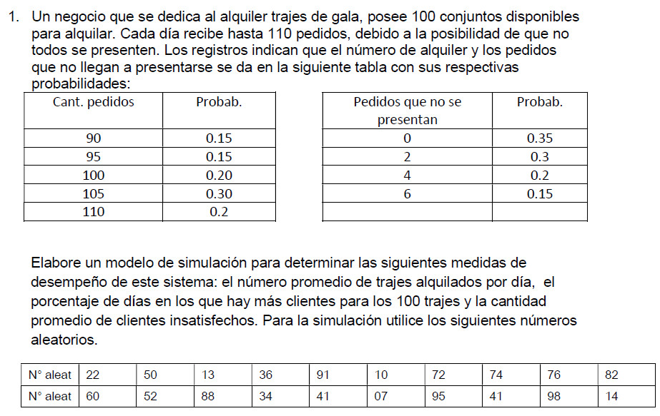
Día | Rd | Demanda | Rf | faltas | Dem real | Alquilados | Insatif>100 | Días >100
1 | 0.22 | 95 | 0.60 | 2 | 93 | 93 | 0 | 0
2 | 0.50 | 105 | 0.52 | 2 | 103 | 100 | 3 | 1
3 | 0.13 | 90 | 0.88 | 6 | 84 | 84 | 0 | 0
4 | 0.36 | 100 | 0.34 | 0 | 100 | 100 | 0 | 0
5 | 0.91 | 110 | 0.41 | 2 | 108 | 100 | 8 | 1
6 | 0.10 | 90 | 0.07 | 0 | 90 | 90 | 0 | 0
7 | 0.72 | 105 | 0.95 | 6 | 99 | 99 | 0 | 0
8 | 0.74 | 105 | 0.41 | 2 | 103 | 100 | 3 | 1
9 | 0.76 | 105 | 0.98 | 6 | 99 | 99 | 0 | 0
10 | 0.82 | 110 | 0.14 | 0 | 110 | 100 | 10 | 1
 |  |  |  |  |  | Prom | Prom | Porcentaje
 |  |  |  |  |  | 96.5 | 2.40 | 40%
 |  |  |  |  |  | A) | C) | B)
Cant Pedidos
 | Prob | Prob ac. | ">=" lim inf | "<" lim sup
90 | 15% | 0.150 | 0.00% | 14.99%
95 | 15% | 0.300 | 15.00% | 29.99%
100 | 20% | 0.500 | 30.00% | 49.99%
105 | 30% | 0.800 | 50.00% | 79.99%
110 | 20% | 1.000 | 80.00% | 99.99%

Faltas
 | Prob | Prob ac. | ">=" lim inf | "<" lim sup
0 | 35% | 0.350 | 0.00% | 34.99%
2 | 30% | 0.650 | 35.00% | 64.99%
4 | 20% | 0.850 | 65.00% | 84.99%
6 | 15% | 1.000 | 85.00% | 99.99%

2 Montecarlo Panadería
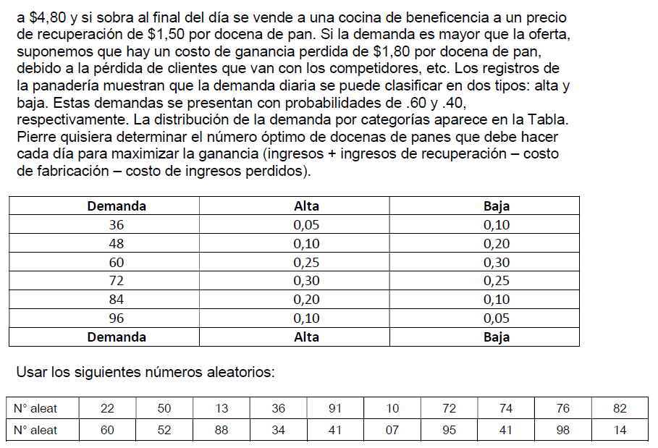

 | Distribución de prob. de tipo de demanda |  |  |  |  |  | Distribución de probabilida de la demanda alta |  |  |  |  | Distribución de probabilida de la demanda baja
 | Tipo de demanda | Prob. | Acum. | Rango |  |  | Demanda | alta | Acum. | Rango |  | Demanda | Baja | Acum. | Rango
 | Alta | 0.6 | 0.6 | 0 | 0.59 |  | 36 | 0.05 | 0.05 | 0 | 0.04 | 36 | 0.1 | 0.10 | 0 | 0.09
 | Baja | 0.4 | 1 | 0.60 | 0.99 |  | 48 | 0.1 | 0.15 | 0.05 | 0.14 | 48 | 0.2 | 0.30 | 0.10 | 0.29
 |  |  |  |  |  |  | 60 | 0.25 | 0.4 | 0.15 | 0.39 | 60 | 0.3 | 0.60 | 0.30 | 0.59
 |  |  |  |  |  |  | 72 | 0.3 | 0.7 | 0.40 | 0.69 | 72 | 0.25 | 0.85 | 0.60 | 0.84
 |  |  |  |  |  |  | 84 | 0.2 | 0.9 | 0.70 | 0.89 | 84 | 0.1 | 0.95 | 0.85 | 0.94
 |  |  |  |  |  |  | 96 | 0.1 | 1 | 0.90 | 0.99 | 96 | 0.05 | 1.00 | 0.95 | 0.99

 | Nº A1 | Tipo Demanda | NºA2 | Demanda |  | Producción | Vendidos | Sobraron | Faltaron |  | Resultado
1 | 0.22 | A | 0.60 | 72 |  | 84 | 72 | 12 | 0 |  | $ 111.60 | COSTO DOC | $ 3.00
2 | 0.50 | A | 0.52 | 72 |  | 84 | 72 | 12 | 0 |  | $ 111.60 | PV DOC | $ 4.80
3 | 0.13 | A | 0.88 | 84 |  | 84 | 84 | 0 | 0 |  | $ 151.20 | PV RECUPERO | $ 1.50
4 | 0.36 | A | 0.34 | 60 |  | 84 | 60 | 24 | 0 |  | $ 72.00 | COSTO PÉRDIDA | $ 1.80
5 | 0.91 | B | 0.41 | 60 |  | 84 | 60 | 24 | 0 |  | $ 72.00
6 | 0.10 | A | 0.07 | 48 |  | 84 | 48 | 36 | 0 |  | $ 32.40 | Respuesta:
7 | 0.72 | B | 0.95 | 96 |  | 84 | 84 | 0 | 12 |  | $ 129.60 | Óptimo | 84
8 | 0.74 | B | 0.41 | 60 |  | 84 | 60 | 24 | 0 |  | $ 72.00 |  | Cubre el 96.55% de la cantidad demandada
9 | 0.76 | B | 0.98 | 96 |  | 84 | 84 | 0 | 12 |  | $ 129.60
10 | 0.82 | B | 0.14 | 48 |  | 84 | 48 | 36 | 0 |  | $ 32.40
 |  |  |  | Total |  |  |  |  | Total |  | Total
 |  |  |  | 696 |  |  |  |  | 24 |  | $ 914.40
 |  |  |  |  |  |  |  |  | 96.55%
 |  |  |  | Promedio
 |  |  |  | 69.60

 |  |  |  | Desviación
 |  |  |  | 17.71

 |  |  |  | Moda
 |  |  |  | 60

 |  |  |  | Media
 |  |  |  | 66

3 Montecarlo Nueva publicidad
Costos
Desarrollo | 325000 | $
Publicidad | 150000 | $
Precio de venta | 150 | $/u

Costo MOD | Probabilidad | Acum | Rango |  |  | Costo de material MP |  | Demanda
$ 20.00 | 0.35 | 0.35 | 0 | 0.34 |  | D. Uniforme | X=a+R(b-a) = 60+r(90-60) | D. Normal | X= µ ± Z*σ
$ 25.00 | 0.3 | 0.65 | 0.35 | 0.64 |  | Min (a) | $ 60.00 | Media (µ) | 20000
$ 30.00 | 0.2 | 0.85 | 0.65 | 0.84 |  | Máx (b) | $ 90.00 | Desv. Est. (σ) | 5000
$ 35.00 | 0.15 | 1 | 0.85 | 0.99

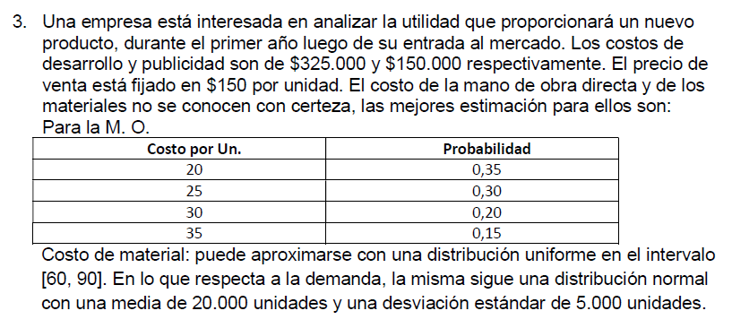
Año | R MO | $ MOD | $ MP | Z | Demanda | Costo total | Ingreso neto
1 | 0.22 | $ 20.00 | $ 66.60 | -0.772 | 16139.03 | $ 1,872,640.34 | $ 548,214.75
2 | 0.50 | $ 25.00 | $ 75.00 | 0.000 | 20000.00 | $ 2,475,000.00 | $ 525,000.00
3 | 0.13 | $ 20.00 | $ 63.90 | -1.126 | 14368.04 | $ 1,680,478.92 | $ 474,727.73
4 | 0.36 | $ 25.00 | $ 70.80 | -0.358 | 18207.71 | $ 2,219,298.24 | $ 511,857.67
5 | 0.91 | $ 35.00 | $ 87.30 | 1.341 | 26703.78 | $ 3,740,871.70 | $ 264,694.57
6 | 0.10 | $ 20.00 | $ 63.00 | -1.282 | 13592.24 | $ 1,603,156.10 | $ 435,680.23
7 | 0.72 | $ 30.00 | $ 81.60 | 0.583 | 22914.21 | $ 3,032,225.56 | $ 404,905.57
8 | 0.74 | $ 30.00 | $ 82.20 | 0.643 | 23216.73 | $ 3,079,916.77 | $ 402,592.28
9 | 0.76 | $ 30.00 | $ 82.80 | 0.706 | 23531.51 | $ 3,129,354.65 | $ 400,372.28
10 | 0.82 | $ 30.00 | $ 84.60 | 0.915 | 24576.83 | $ 3,291,504.20 | $ 395,019.62

Resultados prom. |  | $ 26.50 | $ 75.78 |  | $ 20,325.01 | $ 2,612,444.65 | $ 436,306.47

extra 1 Montecarlo Serv Téc
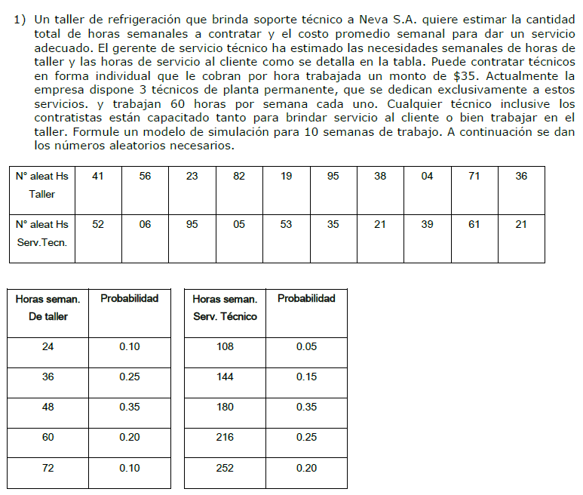
Costo hora | 35 | $/hr
Tiempo sim. | 10 | semanas

Nº Semana | Rt | Xt = Hr de taller | Rs | Xs = Hrs Servicio | Dem total | Hrs fijas | Hrs Faltantes | Costo variable | Costo Fijo | Costo Total
1 | 41% | 48 | 52% | 180 | 228 | 180 | 48 | 1680 | 6300 | 7980
2 | 56% | 48 | 6% | 144 | 192 | 180 | 12 | 420 | 6300 | 6720
3 | 23% | 36 | 95% | 252 | 288 | 180 | 108 | 3780 | 6300 | 10080
4 | 82% | 60 | 5% | 144 | 204 | 180 | 24 | 840 | 6300 | 7140
5 | 19% | 36 | 53% | 180 | 216 | 180 | 36 | 1260 | 6300 | 7560
6 | 95% | 72 | 35% | 180 | 252 | 180 | 72 | 2520 | 6300 | 8820
7 | 38% | 48 | 21% | 180 | 228 | 180 | 48 | 1680 | 6300 | 7980
8 | 4% | 24 | 39% | 180 | 204 | 180 | 24 | 840 | 6300 | 7140
9 | 71% | 60 | 61% | 216 | 276 | 180 | 96 | 3360 | 6300 | 9660
10 | 36% | 48 | 21% | 180 | 228 | 180 | 48 | 1680 | 6300 | 7980
 |  | Prom |  | Prom | Prom |  | Prom | Prom | Prom | Prom
 |  | 48 |  | 184 | 232 |  | 52 | 1806 | 6300 | 8106

Dem Hrs taller | Prob | Prob ac. | ">=" lim inf | "<" lim sup |  | Dem Hrs Serv. Tec. | Prob | Prob ac. | ">=" lim inf | "<" lim sup
24 | 10% | 0.10 | 0.00 | 0.09 |  | 108 | 5% | 0.05 | 0 | 0.050
36 | 25% | 0.35 | 0.10 | 0.34 |  | 144 | 15% | 0.20 | 0.050 | 0.200
48 | 35% | 0.70 | 0.35 | 0.69 |  | 180 | 35% | 0.55 | 0.200 | 0.550
60 | 20% | 0.90 | 0.70 | 0.89 |  | 216 | 25% | 0.80 | 0.550 | 0.800
72 | 10% | 1.00 | 0.90 | 0.99 |  | 252 | 20% | 1.00 | 0.800 | 1.000

extra 3 Montecarlo Vend Diarios
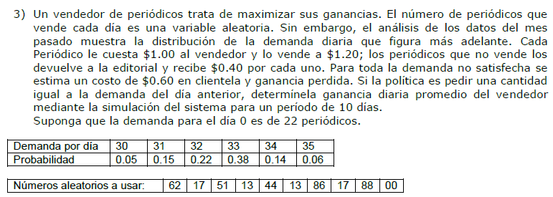
Compra | 1.00 | $/u
Vende | 1.20 | $/u
Devuelve | 0.40 | $/u
Dem insatif. | -0.60 | $/u
Pedido | => | Igual a cantidad demandada en el día anterior
Dem inicial | 22.00
Tiempo sim. | 10.00 | días

Nº día | Rdn | Xd = Dem día | Pedido | Vende | Devuelve | Faltaron | Gasta | Ingresa | Recupera | Pierde | Resultado
1 | 62% | 33.00 | 22.00 | 22.00 | 0.00 | 11.00 | -22.00 | 26.40 | 0.00 | -6.60 | -2.20
2 | 17% | 31.00 | 33.00 | 31.00 | 2.00 | 0.00 | -33.00 | 37.20 | 0.80 | 0.00 | 5.00
3 | 51% | 33.00 | 31.00 | 31.00 | 0.00 | 2.00 | -31.00 | 37.20 | 0.00 | -1.20 | 5.00
4 | 13% | 31.00 | 33.00 | 31.00 | 2.00 | 0.00 | -33.00 | 37.20 | 0.80 | 0.00 | 5.00
5 | 44% | 33.00 | 31.00 | 31.00 | 0.00 | 2.00 | -31.00 | 37.20 | 0.00 | -1.20 | 5.00
6 | 13% | 31.00 | 33.00 | 31.00 | 2.00 | 0.00 | -33.00 | 37.20 | 0.80 | 0.00 | 5.00
7 | 86% | 34.00 | 31.00 | 31.00 | 0.00 | 3.00 | -31.00 | 37.20 | 0.00 | -1.80 | 4.40
8 | 17% | 31.00 | 34.00 | 31.00 | 3.00 | 0.00 | -34.00 | 37.20 | 1.20 | 0.00 | 4.40
9 | 88% | 34.00 | 31.00 | 31.00 | 0.00 | 3.00 | -31.00 | 37.20 | 0.00 | -1.80 | 4.40
10 | 0% | 30.00 | 34.00 | 30.00 | 4.00 | 0.00 | -34.00 | 36.00 | 1.60 | 0.00 | 3.60
 |  | Prom | Prom | Prom | Prom | Prom |  |  |  |  | Prom
 |  | 32.10 | 31.30 | 30.00 | 1.30 | 2.10 |  |  |  |  | 3.96

Dem x día | Prob | Prob ac. | ">=" lim inf | "<" lim sup
30 | 5% | 0.050 | 0.00 | 0.04
31 | 15% | 0.200 | 0.05 | 0.19
32 | 22% | 0.420 | 0.20 | 0.41
33 | 38% | 0.800 | 0.42 | 0.79
34 | 14% | 0.940 | 0.80 | 0.93
35 | 6% | 1.000 | 0.94 | 0.99

S Líneas 1 Tienda manjares
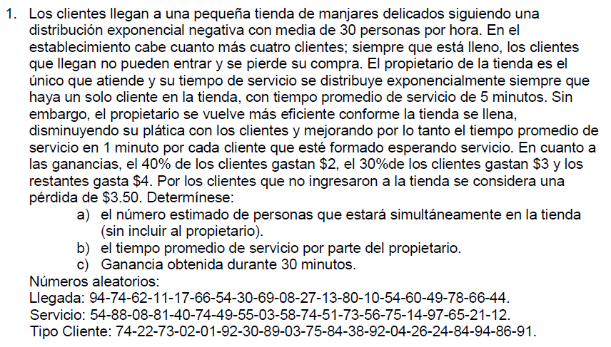
Ingresos | Exponencial N. | 30 | personas/hora |  |  | >>> | 0.5 | personas/min
Atención/Servicio | Exponencial N. | 5 | min/persona - Si hay 1 cliente |  |  | >>> | 0.2 | personas/min
 | Exponencial N. | 1 | min/persona - Si hay más de 1 cliente |  |  | >>> | 1 | personas/min
Capacidad | 4 | personas
 |  |  | lim inf | lim sup
Distribución de probabilidad de Ingresos $ | 30% | 3.00 € | 0% | 29%
 | 30% | 4.00 € | 30% | 59%
 | 40% | 2.00 € | 60% | 99%

Perdida por clientes que no ingresan | 3.50 €

1 | 2 | 3 | 4 | 5 | 6 | 7 | 8 | 9 | 10 | 11 | 12 | 13 | 14 | 15 | 16 | 17
Nº DE CLIENTE | Nº A1 Llegadas | Min ENTRE llegadas | Tiempo acumulado (Tiempo de llegada) | Nº A2 Tiempo de atención | Tiempo de atencón si tam fila <= 1 persona | Tiempo de atencón si tam fila >1 persona | Tiempo de inicio de atención | Tiempo de salida/fin | Cola de clientes | Tiempo de espera en cola | Tiempo en el sistema | Nº A3 Tipo de cliente | Gasto de cliente | Cola = 4 | Pérdidas | ganancia acumulada
1 | 0.94 | 5.627 | 5.627 | 0.54 | 3.883 | 0.777 | 5.627 | 9.509 | 0 | 0.00 | 3.88 | 0.74 | 2.00 € | no | 0 | 2.00 €
2 | 0.74 | 2.694 | 8.321 | 0.88 | 10.601 | 2.120 | 9.509 | 11.630 | 1 | 1.19 | 3.31 | 0.22 | 3.00 € | no | 0 | 5.00 €
3 | 0.62 | 1.935 | 10.256 | 0.08 | 0.417 | 0.083 | 11.630 | 11.713 | 1 | 1.37 | 1.46 | 0.73 | 2.00 € | no | 0 | 7.00 €
4 | 0.11 | 0.233 | 10.489 | 0.81 | 8.304 | 1.661 | 11.713 | 13.374 | 2 | 1.22 | 2.88 | 0.02 | 3.00 € | no | 0 | 10.00 €
5 | 0.17 | 0.373 | 10.862 | 0.4 | 2.554 | 0.511 | 13.374 | 13.885 | 3 | 2.51 | 3.02 | 0.01 | 3.00 € | no | 0 | 13.00 €
6 | 0.66 | 2.158 | 13.019 | 0.74 | 6.735 | 1.347 | 13.885 | 15.232 | 2 | 0.87 | 2.21 | 0.92 | 2.00 € | no | 0 | 15.00 €
7 | 0.54 | 1.553 | 14.573 | 0.49 | 3.367 | 0.673 | 15.232 | 15.905 | 1 | 0.66 | 1.33 | 0.3 | 4.00 € | no | 0 | 19.00 €
8 | 0.3 | 0.713 | 15.286 | 0.55 | 3.993 | 0.799 | 15.905 | 16.704 | 1 | 0.62 | 1.42 | 0.89 | 2.00 € | no | 0 | 21.00 €
9 | 0.69 | 2.342 | 17.628 | 0.03 | 0.152 | 0.030 | 17.628 | 17.781 | 0 | 0.00 | 0.15 | 0.03 | 3.00 € | no | 0 | 24.00 €
10 | 0.08 | 0.167 | 17.795 | 0.58 | 4.338 | 0.868 | 17.795 | 22.133 | 0 | 0.00 | 4.34 | 0.75 | 2.00 € | no | 0 | 26.00 €
11 | 0.27 | 0.629 | 18.424 | 0.74 | 6.735 | 1.347 | 22.133 | 23.480 | 1 | 3.71 | 5.06 | 0.84 | 2.00 € | no | 0 | 28.00 €
12 | 0.13 | 0.279 | 18.703 | 0.51 | 3.567 | 0.713 | 23.480 | 24.193 | 2 | 4.78 | 5.49 | 0.38 | 4.00 € | no | 0 | 32.00 €
13 | 0.8 | 3.219 | 21.922 | 0.73 | 6.547 | 1.309 | 24.193 | 25.502 | 3 | 2.27 | 3.58 | 0.92 | 2.00 € | no | 0 | 34.00 €
14 | 0.1 | 0.211 | 22.133 | 0.56 | 4.105 | 0.821 | 25.502 | 26.323 | 3 | 3.37 | 4.19 | 0.04 | 3.00 € | no | 0 | 37.00 €
15 | 0.54 | 1.553 | 23.686 | 0.75 | 6.931 | 1.386 | 26.323 | 27.710 | 3 | 2.64 | 4.02 | 0.26 | 3.00 € | no | 0 | 40.00 €
16 | 0.6 | 1.833 | 25.518 | 0.14 | 0.754 | 0.151 | 27.710 | 27.860 | 2 | 2.19 | 2.34 | 0.24 | 3.00 € | no | 0 | 43.00 €
17 | 0.49 | 1.347 | 26.865 | 0.97 | 17.533 | 3.507 | 27.860 | 31.367 | 2 | 1.00 | 4.50 | 0.84 | 2.00 € | no | 0 | 45.00 €
18 | 0.78 | 3.028 | 29.893 | 0.65 | 5.249 | 1.050 | 31.367 | 32.417 | 1 | 1.47 | 2.52 | 0.94 | 2.00 € | no | 0 | 47.00 €
19 | 0.66 | 2.158 | 32.051
20 | 0.44 | 1.160 | 33.210
 |  |  |  |  | Tiempo promedio |  |  |  | Tamaño promedio
 |  |  |  |  | 2.8 |  |  |  | 1.6

S Líneas 3 Juzgado
 |  |  |  |  | Nº Exped. | Ra | Días entre arribos | Día de arribo | Inicio de atención | Tiempo de espera | Rs | Tiempo de servicio | Día de salida | Días en sistema | Tamaño de cola | Sist. Vacio
 | Para Distribuciones Exponencial y Poisson |  |  |  | 1 | 94% | 6.6 | 6.6 | 6.6 | 0.0 | 54% | 1.6 | 8.1 | 1.6 | 0 | 1
 | Tiempo entre arribos (a) Poison: | 0.4286 | [exp/día] | [u/t] | 2 | 74% | 3.1 | 9.7 | 9.7 | 0.0 | 88% | 4.2 | 13.9 | 4.2 | 0 | 1
 | Tiempo de servicio (s) Exponencial: | 0.5000 | [exp/día] | [u/t] | 3 | 62% | 2.3 | 12.0 | 13.9 | 2.0 | 8% | 0.2 | 14.1 | 2.1 | 1 | 0
 | Tiempo de simulación: | 10 | días |  | 4 | 11% | 0.3 | 12.2 | 14.1 | 1.9 | 81% | 3.3 | 17.4 | 5.2 | 2 | 0
 |  |  |  |  | 5 | 17% | 0.4 | 12.7 | 17.4 | 4.8 | 4% | 0.1 | 17.5 | 4.8 | 3 | 0
 |  |  |  |  | 6 | 66% | 2.5 | 15.2 | 17.5 | 2.3 | 74% | 2.7 | 20.2 | 5.0 | 2 | 0
 |  |  |  |  | 7 | 54% | 1.8 | 17.0 | 20.2 | 3.2 | 49% | 1.3 | 21.6 | 4.6 | 3 | 0
 |  |  |  |  | 8 | 3% | 0.1 | 17.1 | 21.6 | 4.5 | 55% | 1.6 | 23.2 | 6.1 | 4 | 0
 |  |  |  |  | 9 | 69% | 2.7 | 19.8 | 23.2 | 3.4 | 3% | 0.1 | 23.2 | 3.4 | 3 | 0
 |  |  |  |  | 10 | 94% | 6.6 | 26.4 | 26.4 | 0.0 | 54% | 1.6 | 27.9 | 1.6 | 0 | 1
 |  |  |  |  | 11 | 94% | 6.6 | 32.9 | 32.9 | 0.0 | 54% | 1.6 | 34.5 | 1.6 | 0 | 1
a) | Tiempo promedio en el sistema | 4.015 | días |  | 12 | 74% | 3.1 | 36.1 | 36.1 | 0.0 | 88% | 4.2 | 40.3 | 4.2 | 0 | 1
b) | Probabilidad del sistema vacío | 28% |  |  | 13 | 62% | 2.3 | 38.3 | 40.3 | 2.0 | 8% | 0.2 | 40.5 | 2.1 | 1 | 0
 | Longitud promedio de fila | 1.833 | expedientes |  | 14 | 11% | 0.3 | 38.6 | 40.5 | 1.9 | 81% | 3.3 | 43.8 | 5.2 | 2 | 0
 | Tiempo promedio de espera | 2.3 | días |  | 15 | 17% | 0.4 | 39.0 | 43.8 | 4.8 | 4% | 0.1 | 43.9 | 4.8 | 3 | 0
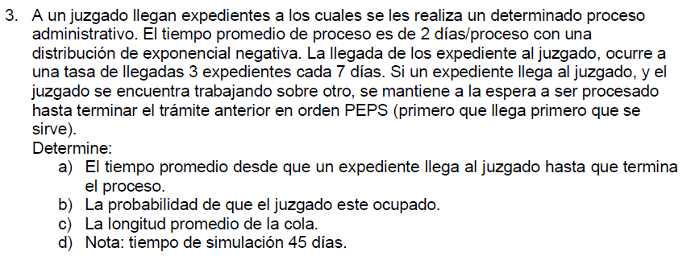
 |  |  |  |  | 16 | 66% | 2.5 | 41.6 | 43.9 | 2.3 | 74% | 2.7 | 46.6 | 5.0 | 2 | 0
 |  |  |  |  | 17 | 54% | 1.8 | 43.4 | 46.6 | 3.2 | 49% | 1.3 | 47.9 | 4.6 | 3 | 0
 |  |  |  |  | 18 | 3% | 0.1 | 43.4 | 47.9 | 4.5 | 55% | 1.6 | 49.5 | 6.1 | 4 | 0
 |  |  |  |  | 19 | 69% | 2.7 | 46.2 |  |  | 3%
 |  |  |  |  | 20 | 94% | 6.6 |  |  |  | 54%

S.Stocks 1 Cueros
 | R demanda | Stock inicio de semana | Ingreso de unidades | Demanda semanal | Stock inicial | Stock Final | Costo Pedido | Stock Promedio | Costo del stock promedio | Costo total
1 | 0.33 | 350.000 | 350 | 299 | 700 | 401 | 35 | 551 | 1651.5 | 1686.5
2 | 0.60 | 401.000 | 350 | 380 | 751 | 371 | 35 | 561 | 1683.0 | 1718.0
3 | 0.18 | 371.000 | 350 | 254 | 721 | 467 | 35 | 594 | 1782.0 | 1817.0
4 | 0.46 | 467.000 | 350 | 338 | 817 | 479 | 35 | 648 | 1944.0 | 1979.0
5 | 0.97 | 479.000 | 350 | 491 | 829 | 338 | 35 | 584 | 1750.5 | 1785.5
6 | 0.29 | 338.000 | 350 | 287 | 688 | 401 | 35 | 545 | 1633.5 | 1668.5
7 | 0.75 | 401.000 | 350 | 425 | 751 | 326 | 35 | 539 | 1615.5 | 1650.5
8 | 0.84 | 326.000 | 350 | 452 | 676 | 224 | 35 | 450 | 1350.0 | 1385.0
9 | 0.87 | 224.000 | 350 | 461 | 574 | 113 | 35 | 344 | 1030.5 | 1065.5
10 | 0.82 | 113.000 | 350 | 446 | 463 | 17 | 35 | 240 | 720.0 | 755.0

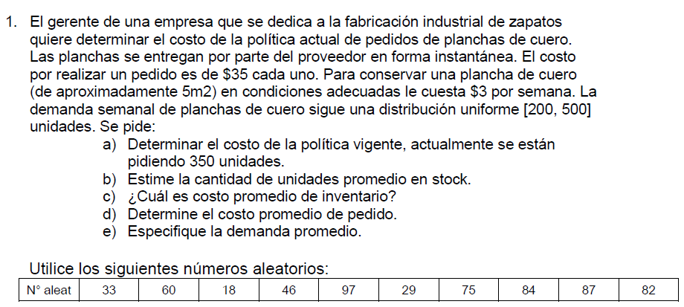
 |  | 10.0 | semanas simuladas
 | a) | $ 15,510.50 | Costo total de la política
 | b) | 505.4 | stock promedio de unidades
 | c) | $ 1,516.05 | costo promedio del inventario
 | d) | $ 35.00 | costo promedio de pedido
 | e) | 383.3 | demanda promedio de unidades

S.Stocks 2 Neumáticos V1
 | Nº A1 | Z | Stock inicio de semana | Demanda semanal | Demanda Satisfecha | Demanda insatisfecha | Stock Final | Stock Promedio | Costo del stock promedio | Pedido al final de la semana | Costo de Pedido | Costo de la compra | Costo total | Nuevo Stock inicio de seman
1 | 33 | -0.440 | 150.000 | 65.601 | 65.601 | 0.000 | 84.399 | 117.200 | 703.197 | 150.000 | 130.000 | 40500.000 | 41333.197 | 234.399
2 | 60 | 0.253 | 234.399 | 72.533 | 72.533 | 0.000 | 161.866 | 198.132 | 1188.794 | 150.000 | 130.000 | 40500.000 | 41818.794 | 311.866
3 | 18 | -0.915 | 311.866 | 60.846 | 60.846 | 0.000 | 251.019 | 281.442 | 1688.655 | 150.000 | 130.000 | 40500.000 | 42318.655 | 401.019
4 | 46 | -0.100 | 401.019 | 68.996 | 68.996 | 0.000 | 332.024 | 366.521 | 2199.129 | 150.000 | 130.000 | 40500.000 | 42829.129 | 482.024
5 | 97 | 1.881 | 482.024 | 88.808 | 88.808 | 0.000 | 393.216 | 437.620 | 2625.718 | 150.000 | 130.000 | 40500.000 | 43255.718 | 543.216
6 | 29 | -0.553 | 543.216 | 64.466 | 64.466 | 0.000 | 478.750 | 510.983 | 3065.896 | 150.000 | 130.000 | 40500.000 | 43695.896 | 628.750
7 | 75 | 0.674 | 628.750 | 76.745 | 76.745 | 0.000 | 552.005 | 590.377 | 3542.263 | 150.000 | 130.000 | 40500.000 | 44172.263 | 702.005
8 | 84 | 0.994 | 702.005 | 79.945 | 79.945 | 0.000 | 622.060 | 662.032 | 3972.194 | 150.000 | 130.000 | 40500.000 | 44602.194 | 772.060
9 | 87 | 1.126 | 772.060 | 81.264 | 81.264 | 0.000 | 690.796 | 731.428 | 4388.569 | 150.000 | 130.000 | 40500.000 | 45018.569 | 840.796
10 | 82 | 0.915 | 840.796 | 79.154 | 79.154 | 0.000 | 761.643 | 801.219 | 4807.316 | 150.000 | 130.000 | 40500.000 | 45437.316 | 911.643
X= µ ± Z*σ
X=70±Z*10
 |  |  |  |  |  |  |  |  |  | a) | 10.0 | semanas simuladas
 |  |  |  |  |  |  |  |  |  | b) | $ 434,481.73 | Costo total de la política
 |  |  |  |  |  |  |  |  |  | c) | 469.7 | stock promedio de unidades
 |  |  |  |  |  |  |  |  |  | d) | $ 2,818.17 | costo promedio del inventario
 |  |  |  |  |  |  |  |  |  | e) | 73.8 | demanda promedio de unidades

S.Stocks 3 Producto emblemático
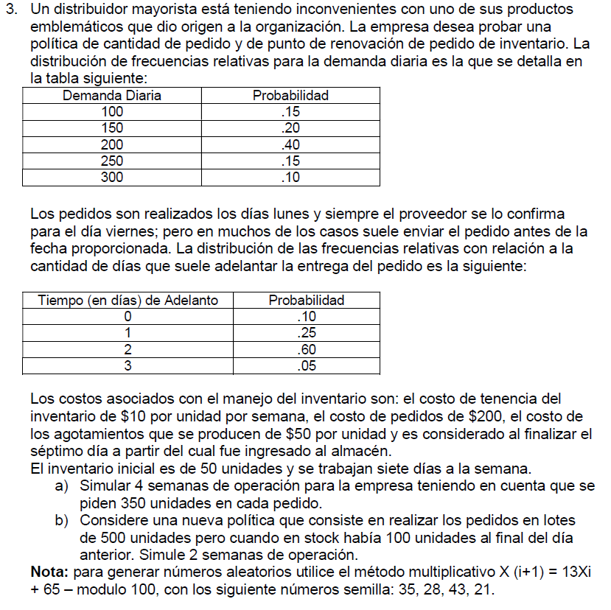
NO HACER, MUY ENGORROSO Y LARGO
1
1
2
2
 |  |  |  | A) |  |  | Lunes |  |  |  |  | Martes |  |  |  |  | Miércoles |  |  |  |  | Jueves |  |  |  |  | Viernes |  |  |  |  | Sábado |  |  |  |  | Domingo
 |  |  |  |  | Pedido | D. de adelanto | Stock Inicial | Demanda | Stock Final | Stock Prom. | Instisfechos | Stock inicial | Demanda | Stock Final | Stock Prom. | Instisfechos | Stock Inicial | Demanda | Stock Final | Stock Prom. | Instisfechos | Stock inicial | Demanda | Stock Final | Stock Prom. | Instisfechos | Stock Inicial | Demanda | Stock Final | Stock Prom. | Instisfechos | Stock inicial | Demanda | Stock Final | Stock Prom. | Instisfechos | Stock Inicial | Demanda | Stock Final | Stock Prom. | Instisfechos | Costo semanal stock | Costo de pedido | Costo ruptura | Costo total semanal
 |  |  |  |  | 350 | 1 | 50 | 150 | 0 | 25 | -100 | 0 | 150 | 0 | 0 | -150 | 0 | 300 | 0 | 0 | -300 | 350 | 200 | 150 | 250 | 0 | 150 | 150 | 0 | 75 | 0 | 0 | 150 | 0 | 0 | -150 | 0 | 300 | 0 | 0 | -300 | 500 | 200 | 50000 | 50700
3
3
 |  |  |  |  | 350 | 1 | 0 | 150 | 0 | 0 | -150 | 0 | 200 | 0 | 0 | -200 | 0 | 100 | 0 | 0 | -100 | 350 | 100 | 250 | 300 | 0 | 250 | 200 | 50 | 150 | 0 | 50 | 200 | 0 | 25 | -150 | 0 | 200 | 0 | 0 | -200 | 679 | 200 | 40000 | 40879
4
4
 |  |  |  |  | 350 | 2 | 0 | 150 | 0 | 0 | -150 | 0 | 250 | 0 | 0 | -250 | 350 | 200 | 150 | 250 | 0 | 150 | 150 | 0 | 75 | 0 | 0 | 200 | 0 | 0 | -200 | 0 | 300 | 0 | 0 | -300 | 0 | 150 | 0 | 0 | -150 | 464 | 200 | 52500 | 53164
 |  |  |  |  | 350 | 2 | 0 | 200 | 0 | 0 | -200 | 0 | 200 | 0 | 0 | -200 | 350 | 150 | 200 | 275 | 0 | 200 | 250 | 0 | 100 | -50 | 0 | 150 | 0 | 0 | -150 | 0 | 300 | 0 | 0 | -300 | 0 | 200 | 0 | 0 | -200 | 536 | 200 | 55000 | 55736
Pedidos
Llegadas
 |  |  |  |  |  |  |  |  |  |  |  |  |  |  |  |  |  |  |  |  |  |  |  |  |  |  |  |  |  |  |  |  |  |  |  |  |  |  |  |  |  |  |  |  | 200479 | Costo total de la política

Suponer que la fecha de entrega de pedidos es a 5 días, menos el adelanto.

 |  |  |  |  |  |  | Adelanto=1 |  |  |  |  | Adelanto=1 |  |  |  |  | Adelanto=2 |  |  |  |  | Adelanto=2

4
Pedidos
1
2
1
2
3
4
Llegadas
3
 |  |  |  |  |  | B) | Lunes |  |  |  |  | Martes |  |  |  |  | Miércoles |  |  |  |  | Jueves |  |  |  |  | Viernes |  |  |  |  | Sábado |  |  |  |  | Domingo
 |  |  |  |  |  |  | Stock Inicial | Demanda | Stock Final | Stock Prom. | Instisfechos | Stock inicial | Demanda | Stock Final | Stock Prom. | Instisfechos | Stock Inicial | Demanda | Stock Final | Stock Prom. | Instisfechos | Stock inicial | Demanda | Stock Final | Stock Prom. | Instisfechos | Stock Inicial | Demanda | Stock Final | Stock Prom. | Instisfechos | Stock inicial | Demanda | Stock Final | Stock Prom. | Instisfechos | Stock Inicial | Demanda | Stock Final | Stock Prom. | Instisfechos | Costo semanal stock | Costo de pedido | Costo ruptura | Costo total semanal
 |  |  |  |  |  |  | 50 | 150 | 0 | 25 | -100 | 0 | 150 | 0 | 0 | -150 | 0 | 300 | 0 | 0 | -300 | 500 | 200 | 300 | 400 | 0 | 1300 | 150 | 1150 | 1225 | 0 | 1650 | 150 | 1500 | 1575 | 0 | 1500 | 300 | 1200 | 1350 | 0 | 6536 | 200 | 27500 | 34236
 |  |  |  |  |  |  | 1200 | 150 | 1050 | 1125 | 0 | 1050 | 200 | 850 | 950 | 0 | 850 | 100 | 750 | 800 | 0 | 1100 | 100 | 1000 | 1050 | 0 | 1000 | 200 | 800 | 900 | 0 | 800 | 200 | 600 | 700 | 0 | 600 | 200 | 400 | 500 | 0 | 8607 | 200 | 0 | 8807
 |  |  |  |  |  |  |  |  |  |  |  |  |  |  |  |  |  |  |  |  |  |  |  |  |  |  |  |  |  |  |  |  |  |  |  |  |  |  |  |  |  |  |  |  | 43043 | Costo total de la política
Semilla | 35.00
Cálculo | Nº | Nº Random
520.00 | 20 | 0.20 | Lu.
325.00 | 25 | 0.25 | Ma.
390.00 | 90 | 0.90 | Mi.
1235.00 | 35 | 0.35 | Ju.
520.00 | 20 | 0.20 | Vi
325.00 | 25 | 0.25 | Sa
390.00 | 90 | 0.90 | Do

Semilla | 28.00
Cálculo | Nº | Nº Random
429.00 | 29 | 0.29 | Lu
442.00 | 42 | 0.42 | Ma
611.00 | 11 | 0.11 | Mi
208.00 | 08 | 0.08 | Ju
169.00 | 69 | 0.69 | Vi
962.00 | 62 | 0.62 | Sa
871.00 | 71 | 0.71 | Do

Semilla | 43.00
Cálculo | Nº | Nº Random
624.00 | 24 | 0.24 | Lu
377.00 | 77 | 0.77 | Ma
1066.00 | 66 | 0.66 | Mi
923.00 | 23 | 0.23 | Ju
364.00 | 64 | 0.64 | Vi
897.00 | 97 | 0.97 | Sa
1326.00 | 26 | 0.26 | Do

Semilla | 21.00
Cálculo | Nº | Nº Random
338.00 | 38 | 0.38 | Lu
559.00 | 59 | 0.59 | Ma
832.00 | 32 | 0.32 | Mi
481.00 | 81 | 0.81 | Ju
1118.00 | 18 | 0.18 | Vi
299.00 | 99 | 0.99 | Sa
1352.00 | 52 | 0.52 | Do

